販売仕入_事前確認シート
＜販売仕入＞ 『奉行クラウド』データコンバート事前確認シート

この度は『奉行クラウド』をご検討いただきありがとうございます。弊社ではお客様の大切なデータを『奉行クラウド』へコンバートするため、 事前にお客様の現在のご利用状況をご確認させていただいております。大変お手数ですが、以下の設問にご回答の上、返送をお願いいたします。

 | お客様情報 |  | お客様会社名 |  |  |  | ご担当者様

 | Ｑ1.「データコンバート事前確認レポート」を出力して、以下をご確認ください。
 | 『奉行クラウド』へコンバート可能かを、右リンク先の『データコンバート事前確認ツール』を利用して判定できます。 ツールの「Setup.exe」を実行し、結果のレポートを保存して本ページと一緒にご返送ください。 【実行するパソコン】：現在ご利用の、オンプレミス製品がセットアップされているパソコンで実行してください。 └複数製品を同時にデータコンバートする場合は、必ず複数製品がセットアップされているご担当者様のパソコンで本ツールを実行してください。 ※『データコンバート事前確認ツール』は、必ず『奉行クラウド』を利用するユーザーのWindowsアカウントで実行してください。

『データコンバート事前確認ツール』のダウンロードはこちら
 |  | 回答 |  |  | レポートを出力しました

 | Ｑ2.『奉行クラウド』へコンバートしたいデータ量について教えてください。
 | 導入いただくサービスは、コンバート可能なデータ容量が決まっております。 『商奉行クラウド』『蔵奉行クラウド』へコンバートできる伝票データについて、リンク先をご確認の上、コンバートしたい事業年度をご検討ください。
『商奉行クラウド』データ容量確認
【データ容量確認】より
リンク先に飛べない方はこちら
『蔵奉行クラウド』データ容量確認
 |  | 回答 |  |  | 年以降のデータをコンバートしたい

 | Q3.『奉行クラウド』に移行できない過去データがある場合の対応について教えてください。
 | 『奉行クラウド』に移行できない過去データを参照するには、別途【データ参照専用プログラム】（有償）が必要になります。 ・『奉行クラウド』に移行できない過去データの参照が必要な場合は、【データ参照専用プログラム】の購入前に、お客様の環境をご確認ください。 ・【データ参照専用プログラム】に限らず、セットアップ作業の代行をご希望の場合は、別途有償となります。必要に応じて、ご相談いただきますようお願いいたします。

 |  | 回答 |  | 奉行クラウドに移行できない過去データの参照は必要ない。
 |  |  |  | 【データ参照専用プログラム】（有償）を購入して、過去データを見られるようにしたい。
 |  |  |  | ➡【データ参照専用プログラム】の利用条件について、下記内容をご確認ください。
 |  |  |  | <すべてのお客様>
 |  |  |  |  | 【データ参照専用プログラム】（有償）は『奉行11シリーズ』スタンドアロン版での提供となりますので、Windows11PC環境が必要です。
 |  |  |  |  | 確認しました。
 |  |  |  | ＜ネットワーク版をご利用のお客様＞
10GB容量確認へ
 |  |  |  |  | 【データ参照専用プログラム】（有償）では、保持できるデータ容量に上限（10GB）があります。
 |  |  |  |  | 『10GB容量確認へ』よりデータ容量を確認の上、以下にチェックを付けてください。
 |  |  |  |  | データ容量が10GB未満であることを確認済みです。
 |  |  |  |  | データ容量が10GBを超えていることを確認済みです。（別途「SQL 2019 StandardEdition」を用意して利用します）

 | Ｑ4.「コンバート元製品」との機能差異をご確認いただきましたでしょうか？
 | コンバート元の製品と比べて、利用できないメニューや機能がございます。お客様の運用に支障がないかを必ずご確認ください。 右のボタンをクリックすることで機能差異についてご確認いただけます。

上記のボタンよりリンク先に
飛べない方はこちら
 |  | 回答 |  | はい、確認しました。（販売代理店様が代理でご記入の場合・・・ |  | お客様確認済み）
 |  |  |  | いいえ、確認していません。

 | Ｑ5.今後、『奉行クラウド』をQ1で実行したパソコンと「別のパソコン」でご利用されるお客様のみご確認ください。
 | 『奉行クラウド』を利用できる環境かを右リンク先の『利用環境チェックツール』でご確認いただけます。 ツールの「Setup.exe」を実行し、結果のレポートを保存して本ページと一緒にご返送ください。 【実行するパソコン】：今後、『奉行クラウド』をご利用されるパソコン。（Q1と同じパソコンでご利用になる場合は、実行不要です。） └新しいパソコンをご利用予定で納品期日が遅くなる等の場合は、先に上記Q1～4の内容をご返送いただき、新しいパソコンの納品後にQ5の実行結果をご返送ください。

『利用環境チェックツール』の
ダウンロードはこちら
 |  | 回答 |  |  | レポートを出力しました

 | 記入していただいたお客様の個人情報につきましては、弊社内において以下の利用目的の範囲内で利用するものとし、第三者への譲渡、または、開示はいたしません。 1.御見積を提示するための情報をして利用 2.訪問指導サービスのご提供 3.個人情報を特定できない形式の統計資料としての利用 弊社の個人情報保護に対する取り組みは、個人情報保護方針（プライバシーポリシー）をご覧ください。

Q2)コンバート可能なデータ容量
Ｑ2.『奉行クラウド』へコンバートしたいデータ容量の確認は、以下のURLをコピーしてブラウザに貼り付けてご確認をお願いいたします。
┗ コンバート可能な明細件数の確認をお願いいたします。

■ 商奉行クラウド | https://id.obc.jp/hc/convcapasd

■ 蔵奉行クラウド | https://id.obc.jp/hc/convcapamm

事前確認シートへ戻る

Q3)10GB容量確認
Q3. ネットワーク版をご利用のお客様は、現在のデータファイルの容量確認をお願いします。
『奉行クラウド』に移行できない過去データがある場合、移行できない過去データを参照するには、別途【データ参照専用プログラム】（有償）が必要になります。
【注意】
・【データ参照専用プログラム】は、『奉行11シリーズ』スタンドアロン版の提供となります。
・【データ参照専用プログラム】に限らず、セットアップ作業の代行をご希望の場合は、別途有償となります。
必要に応じて、ご相談いただきますようお願いいたします。

動作環境確認へ
データ参照専用プログラムの対応環境
 | 対応OS |  | Windows11 （日本語版）、Windows10（日本語版）
 |  |  | ※各ＯＳの64ビットのみ対応しています。

 | データベース |  | ：SQL2019ExpressEditonがバンドルされております。
 | ※ExpressEditionは、1データ容量の上限が10GBになります。

【データファイルの容量確認方法】 データ参照に移行されたいネットワーク版の奉行製品を起動下さい。

■ | 確認メニュー▶ [データ領域管理]-[データ領域選択]メニューを起動。
 |  |  | 移行対象のデータ領域をクリックし、F3:情報ボタンを押します。
 |  |  | 登録件数情報のダイアログが表示されます。
 |  |  | データベース情報タブをクリックし、 データベースファイル mdfの容量を確認します。
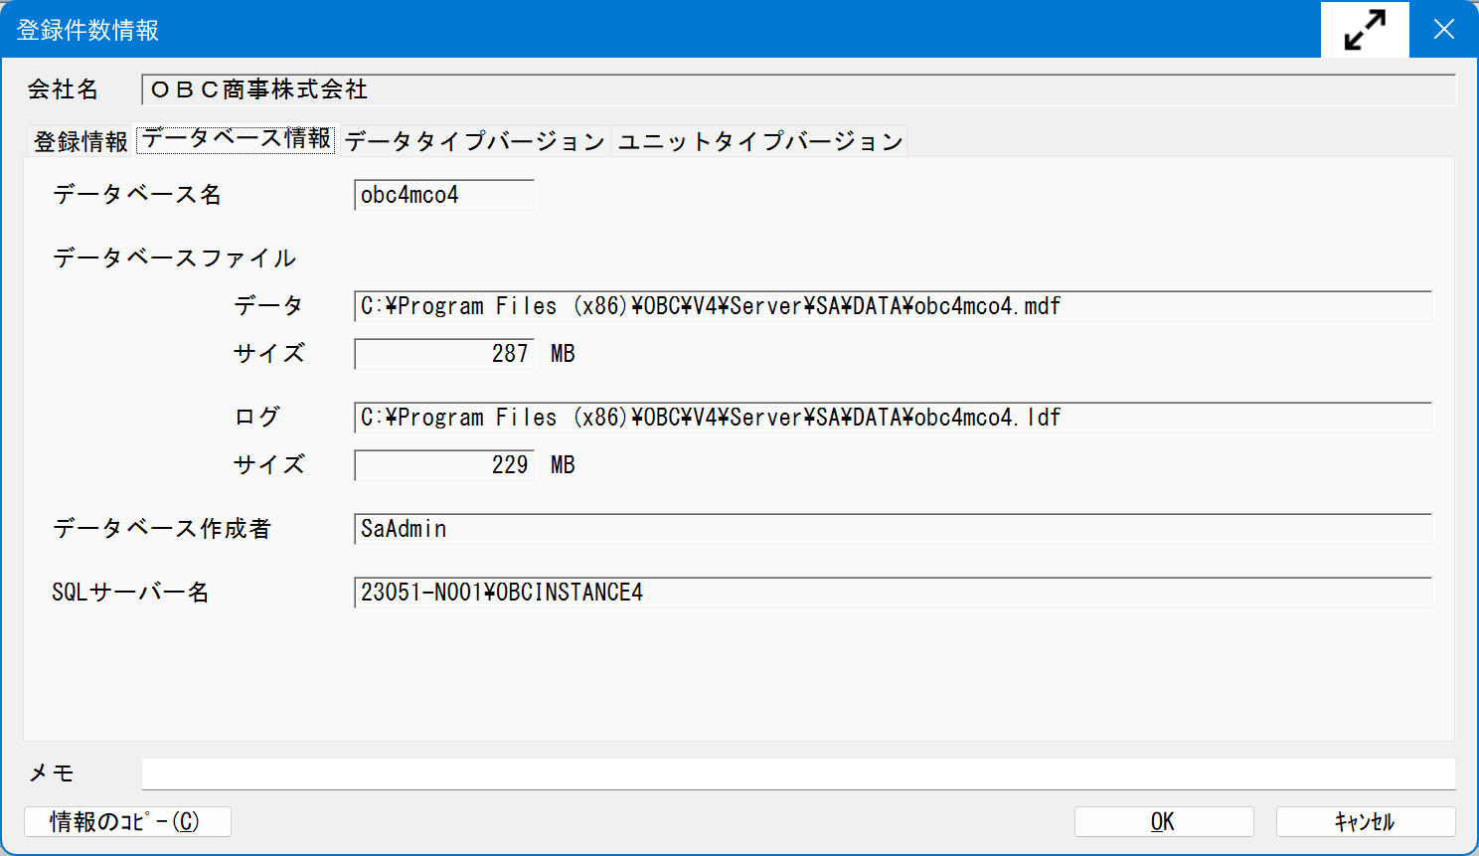

「データベースファイルのサイズ」を確認

この容量が10GBを超えている場合は
SQL 2019 StandardEditionを
別途ご準備頂く必要がございます。

 |  |  | 確認後は、キャンセルボタンを押して画面を閉じます。
 |  |  | ※移行対象のデータ領域ごとにご確認下さい。

■ | まとめて確認する場合▶ SQLサーバー上のエクスプローラを起動して確認します。

 | 1、（奉行データファイル）の容量を確認する場合は、以下の操作を行っていただきますようお願いいたします。

 | （奉行ｉ10・V ERP10） 「X:\Program Files (x86)\OBC\V3\Server\SA\DATA」
 | （奉行ｉ11・V ERP11） 「X:\Program Files (x86)\OBC\V4\Server\SA\DATA」
 |  |  |  | ※ 「X」はセットアップドライブ | を開いて、「*.mdf」を検索します。
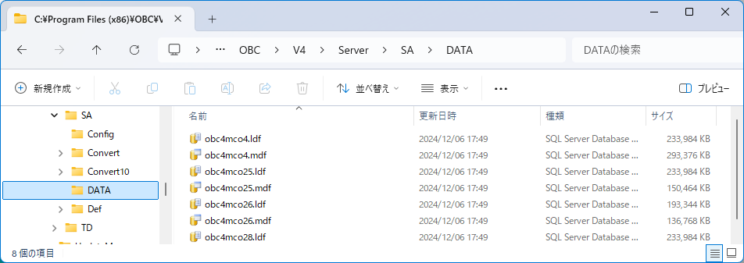

「 *.mdf 」を入力して検索

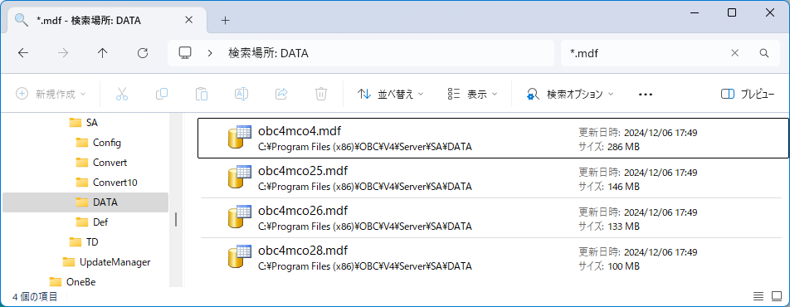
 | 2、検索結果のフォルダ内の、ファイル容量の最大値を確認します。

 |  | obc4mco●.mdfファイルが会社名かを確認頂く場合は、
 |  | 奉行製品の[データ領域管理]-[データ領域選択]メニューを起動頂くと、会社名の横にデータベース名の記載があります。

 | 退避されたいデータ領域のデータ容量が10GBを超えている場合
 | 過去参照プログラムにバンドルしておりますSQL2019ExpressEdition上には移行できません。
 | お客様にて、別途SQLServer2019StandardEditionをご準備頂き、データ参照プログラムをご利用頂く必要がございます。
事前確認シートに戻る

Q4)機能差異確認
Ｑ4.未搭載機能（コンバートできないデータ）の確認は、以下のURLをコピーしてブラウザに貼り付けてご確認をお願いいたします。
┗ WEB画面を下方向へスクロールいただくと、 コンバート条件としまして、コンバートできないデータ及びコンバート元製品との機能差・運用変更点等ございますので、必ずご確認をお願いいたします。

■ 商奉行クラウド | https://id.obc.jp/hc/convninstsd

■ 蔵奉行クラウド | https://id.obc.jp/hc/convninstmm

事前確認シートへ戻る

